Sheet1
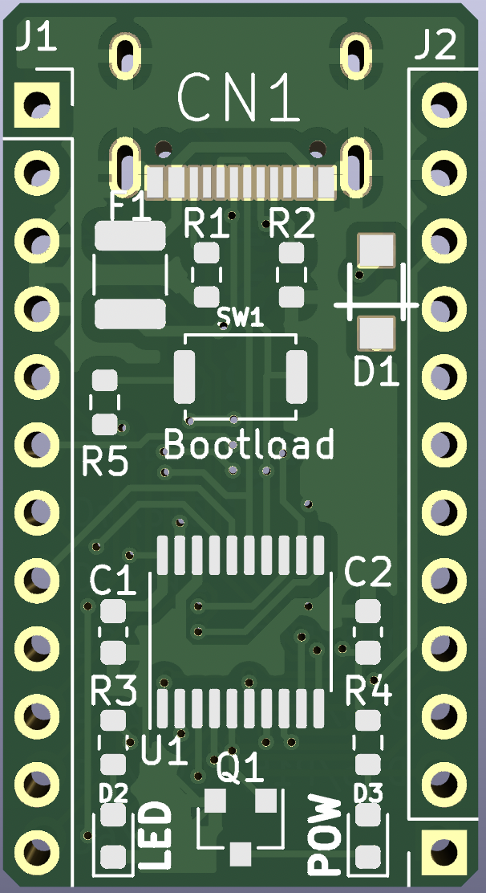
 |  |  |  |  |  |  | ProMicroCH552
10 |  |  | T2/CAP1/TIN0
11 |  | AIN0 | T2EX/CAP2/TIN1/VBUS2
12 |  |  | XI/RXD_ |  | PWM2_/TXD | 31 |  |  | +5V
13 |  |  | XO/TXD_ |  | PWM1_/RXD | 30 |  |  | GND
14 |  | AIN1 | T2_/CAP1_/SCS/TIN2/UCC1 |  |  | GND |  |  | RST
15 | MOSI/PWM1 | AIN2 | TIN3/UCC2 |  |  | GND |  |  | +5V
16 | MISO/RXD1 |  | TIN4 | T2/CAP1/TIN0 |  | 10
17 | SCK/TXD1 |  | TIN5 | RXD1_ | PWM2/T0 | 34 |  |  | 32 | INT0 | AIN3 | TXD1_/VBUS1
30 | PWM1_/RXD |  |  | XI/RXD_ |  | 12 |  |  | 14 |  | AIN1 | T2_/CAP1_/SCS/TIN2/UCC1
31 | PWM2_/TXD |  |  | XO/TXD_ |  | 13 |  |  | 11 |  | AIN0 | T2EX/CAP2/TIN1/VBUS2
32 | INT0 | AIN3 | TXD1_/VBUS1 |  | UDP | 36 |  |  | 17 | SCK/TXD1 |  | TIN5
33 | INT1 |  |  |  | UDM | 37 |  |  | 16 | MISO/RXD1 |  | TIN4
34 | PWM2/T0 |  | RXD1_ |  | INT1 | 33 |  |  | 15 | MOSI/PWM1 | AIN2 | TIN3/UCC2
35 | T1 |  |  |  | T1 | 35
36 | UDP |  |  |  |  |  |  | LED:P1.7(17)
37 | UDM

